Hoja1
 |  |  |  |  |  |  |  |  |  |  | COD: | FR-PREV-AD-2412-00

INSPECCIÓN DE ARNÉS DE SEGURIDAD

COMASA / EE.CC.: |  |  |  |  |  |  |  |  | INSPECCIONADO POR:

NÚM. SERIE: |  |  |  |  |  |  |  |  | FECHA DE FABRICACIÓN:

CERTIFICACIÓN ANSI: |  |  | SI | NO |  |  |  |  | IDENTIFICACIÓN DEL EQUIPO:

Colocar un √ si el estado es bueno y una X si el estado es malo.
N° | ITEM | DESCRIPCIÓN |  |  | BIEN | MAL | MEDIDAS CORRECTIVAS / PREVENTIVAS | RESPONS. | FECHA CUMPL. | DIAGRAMA ARNES DE SEGURIDAD
1 | ELEMENTOS FIBRA | Correas de hombros |  |  |  |  |  |  |  | 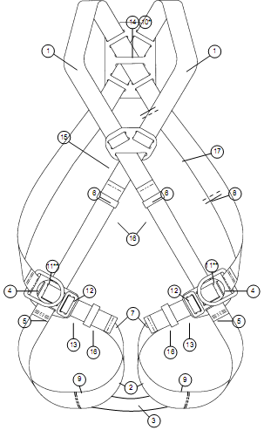
2 |  | Correas de muslos
3 |  | Correa subpélvica
4 |  | Costuras de correas de hombros
5 |  | Costuras de correas de muslos
6 |  | Costuras de extremos de correas de hombro
7 |  | Costuras de extremos de correas de muslos
8 |  | Costuras de etiqueta
9 |  | Costuras de correas subpélvicas
10 | ELEM. METÁLICOS | Anillo en D, de espalda
11 |  | Anillo en D, de cadera (de haberlos)
12 |  | Ajustador / hebilla
13 |  | Hebilla de correas de muslo
14 | ELEM. PLÁSTICO | Pieza de colcación del anillo de espalda en D
15 |  | Guía para correa del tórax
16 |  | Trabilla
17 |  | Etiqueta
21 | LÍNEA ANCLAJE | Certificación
22 |  | Absorverdor de impacto
23 |  | Estado de mosquetones
24 |  | Estado de costuras
26 | Otros
Nota: No se puede utilizar un arnes y línea de anclaje sin certificación ANSI.

 |  |  | FIRMA INSPECTOR |  |  |  |  |  |  | FIRMA SUPERVISOR

INSPECCIÓN DE ARNÉS DE SEGURIDAD

CIA / E.C.: |  |  |  |  |  |  |  |  | INSPECCIONADO POR:

NÚM. SERIE: |  |  |  |  |  |  |  |  | FECHA DE FABRICACIÓN:

CERTIFICACIÓN ANSI: |  |  | SI | NO |  |  |  |  | IDENTIFICACIÓN DEL EQUIPO:

Colocar un √ si el estado es bueno y una X si el estado es malo.
N° | ITEM | DESCRIPCIÓN |  |  | BIEN | MAL | MEDIDAS CORRECTIVAS / PREVENTIVAS | RESPONS. | FECHA CUMPL. | DIAGRAMA ARNES DE SEGURIDAD
1 | ELEMENTOS FIBRA | Correas de hombros
2 |  | Correas de muslos
3 |  | Correa subpélvica
4 |  | Costuras de correas de hombros
5 |  | Costuras de correas de muslos
6 |  | Costuras de extremos de correas de hombro
7 |  | Costuras de extremos de correas de muslos
8 |  | Costuras de etiqueta
9 |  | Costuras de correas subpélvicas
10 | ELEM. METÁLICOS | Anillo en D, de espalda
11 |  | Anillo en D, de cadera (de haberlos)
12 |  | Ajustador / hebilla
13 |  | Hebilla de correas de muslo
14 | ELEM. PLÁSTICO | Pieza de colcación del anillo de espalda en D
15 |  | Guía para correa del tórax
16 |  | Trabilla
17 |  | Etiqueta
21 | LÍNEA ANCLAJE | Certificación
22 |  | Absorverdor de impacto
23 |  | Estado de mosquetones
24 |  | Estado de costuras
26 | Otros
Nota: No se puede utilizar un arnes y línea de anclaje sin certificación ANSI.

 |  |  | FIRMA INSPECTOR |  |  |  |  |  |  | FIRMA SUPERVISOR

